特別利用申請
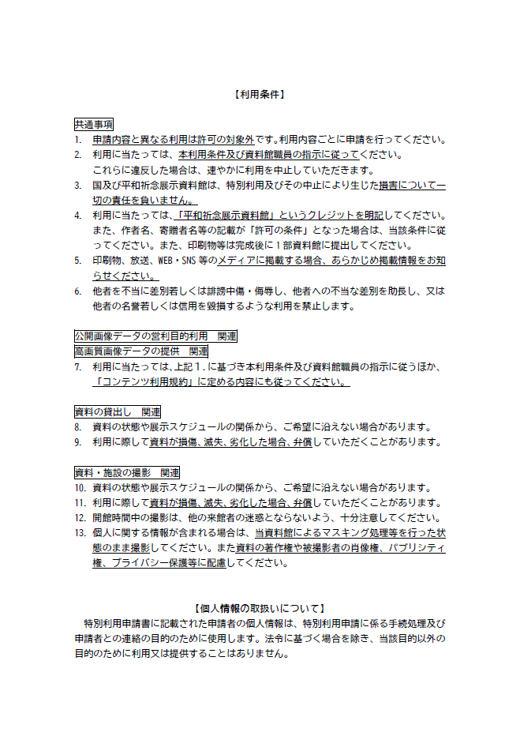
平和祈念展示資料館 特別利用申請書

平和祈念展示資料館 御中
 |  |  |  |  |  |  | 申請日 |  |  |  | 年 |  | 月 | 日
 |  |  |  |  |  |  | 機関名（※法人等の場合のみ）

 |  |  |  |  |  |  | 住所（所在地）

 |  |  |  |  |  |  | 氏名（代表者） |  |  |  | 印 |  |  | 印

 |  |  |  |  |  |  | 電話番号

平和祈念展示資料館所蔵資料の特別利用について、以下のとおり申請します。
資料の利用に当たっては、裏面の利用条件を遵守することを誓約します。

１．申請事項（該当欄に○。複数選択可。）
 | 公開画像データの営利目的利用 |  |  |  | 高画質画像データの提供 |  |  | 資料の貸出し |  |  |  | 資料・展示施設の撮影
 | その他（具体的に記載： ）

２．利用形態（該当欄に○。複数選択可。）
 | 印刷物掲載 |  |  | 放送・放映 |  |  | 展示・投影 |  |  | 調査・研究 |  |  | WEB・SNS掲載
 | その他（具体的に記載： ）

３．利用概要（企画書や展示会場の図面等、できるだけ詳しい資料を添付してください。）
印刷物・番組・展示等のタイトル
出版社・放送局・主催者等の名称
WEB掲載ページ等のURL
入手等希望時期（上記１の時期） |  |  |  |  |  | 年 月 日 ～ 年 月 日
利用予定時期（上記２の時期） |  |  |  |  |  | 年 月 日 ～ 年 月 日
その他（物販を伴う場合は売価）

４．利用希望資料
 | 資料コード（注） |  |  | 資料名（注） |  |  |  |  |  |  |  |  |  | 数量
1
2
3
4
5
（注）資料コード・資料名はこちらで検索して記載ください。→ https://www.db.heiwakinen.go.jp
 | 欄に入りきらない場合は、別紙としてリストをご提出ください。

 | 上記申請に関する特別利用を許可します。
 | 許可の条件： |  | なし ・ あり（ ）

 |  | 年 月 日 |  |  |  |  |  |  | 平和祈念展示資料館 |  |  |  |  | 印

